申請要領
申請要領

概要
・ | 研究室単位ではなく、教員１名につき１枚、ご自身を利用責任者として申請してください。利用責任者は利用者としても登録します。
・ | 学生等の指導教員、または職員の責任者となっている場合は、別紙に利用者の情報をご記入ください。
・ | 研究室に所属していない学内の職員（事務職員等）は、部署内の責任者に相当する役職者から依頼してください。研究室名欄には、所属課・係等を記入して下さい。
・ | 学内の利用者は、センター入退を学生証か教職員証明証で行えるほか、対応する教職員証等をお持ちでない場合は臨時入退カードの年間貸し出しができます。また、センターからのお知らせを送る際に使用するメールグループに、YNUメールアドレスを登録させていただきます。
・ | この様式は申請年度の期間のみ有効となります。次年度の早期申請は前年度の3月から受け付けます。（申請方法の変更などの事情により受付開始が遅くなる場合があります）
・ | 機器の予約等に大学連携研究設備ネットワーク（以降、大学連携NW）を利用します。初めてセンターを利用される場合など登録がない場合は、利用責任者を会計責任者としてセンターから登録します。登録されると大学連携NWでの研究室管理ができるようになるので、利用者等の登録を行って下さい。

記入方法
1ページ目
誓約事項 | 各項を確認のうえ、ご誓約いただければチェックしてください。
利用責任者 | 部局と学科等は、ドロップダウンリストから選択するか、なければ手入力ください。
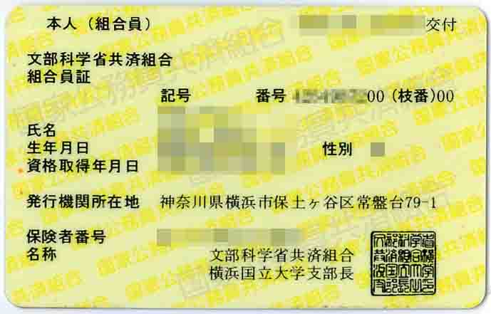
教職員番号
10桁の番号の上8桁
 | 教職員番号は、共済組合員証の氏名右上に書かれている番号の上8桁をご記入ください。教職員証に書かれている番号は、教職員番号を表すものではありません。
大学連携NW | 利用責任者が登録済の方は登録済を選択してください。
 | 新規登録で学外機器を利用される方は予算名を設定しますので、所管名称をご記入ください。

別紙A
・ | １行目には、利用責任者の方の情報が自動で入力されます。
・ | 利用者を登録する場合、利用者が学内者の場合はこちらに追加してご記入ください。
・ | 学内者としては、原則としてYNUメールアドレスをお持ちの方とさせていただきます。
・ | 学籍番号等はセンター入退登録に使用します。学生証の再発行があった場合等は、内部的に変わる場合があるので、別途ご相談ください。

別紙B
・ | 学内者に相当しないセンター利用者を登録する場合はこちらにご記入の上ご提出ください。
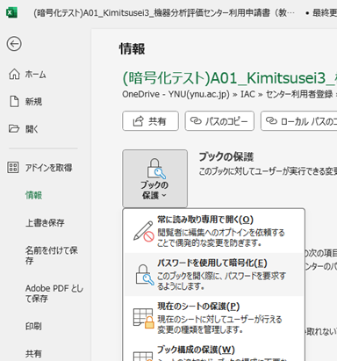
エクセルファイルの暗号化
提出手順
1. | ファイルはエクセルの暗号化機能（上部メニュー「ファイル」→「情報」→「ブックの保護」→「パスワードを使用して暗号化」）で暗号化のうえ保存してください。
2. | 暗号化したファイルを、サイボウズガルーンの「メッセージ」機能で、機器分析評価センター事務担当（香川日出子）宛に送ってください。手順は、上部メニュー「メッセージ」→ メッセージを送る → 表題に「機器分析評価センター利用申請書」と入力 → ファイルの添付 → あて先の追加 → 「送信」 となります。※ サイボウズガルーンの使用方法が不明な場合は、各部局事務にお問い合わせ下さい。
3. | 暗号化の際に使用したパスワードは、電子メールでiac-mail@ynu.ac.jpまでお送り下さい。
4. | 本ファイルを電子メールで送信しないで下さい。

サイボウズガルーンでの送信
mえ
d
「ファイルを添付」を選択すると表示されるダイアログで、暗号化済みのエクセルファイルを選んでください。
香川と入力して虫眼鏡ボタンを押すと、機器分析評価センターの香川がリストアップされます。
センター側対応
・ | 学内利用者の方は入退管理システムの登録をします。完了すると、職員証または学生証によって玄関の入退ができるようになります。 (教職員やＭ２の学生等、前年度から学籍番号に変更が無い場合は、システム登録前でも4月30日まで入館が可能です。)
・ | 学内利用者の方は、同様にynugr-iac-kiki@ynu.ac.jpのメールグループにも登録します。完了すると、機器分析評価センターから一斉配信されるお知らせを受信するようになります。このメールアドレスは、無効となったことが分かるとメールグループから削除します。
・ | 大学連携NWの登録希望がある場合、申請いただいた利用責任者情報を元に、大学連携NWの会計責任者（研究室責任者）の登録を行います。
・ | 登録の完了後、センタ―よりご報告します。
・ | 大学連携NWアカウントで、センター利用登録者でないことが分かった場合は、当該アカウントを削除します。

登録後の手順
・ | 大学連携NWへの新規登録が完了すると、ユーザーIDと仮パスワードがメールで送付されます。大学連携NWは、パスワードの変更後に使用できるようになります。
・ | 大学連携NWにログインし、利用者リストに登録した学生等を研究室に登録して下さい。
・ | 前年度から登録されている利用者で、卒業等のため今年度使用しない利用者は削除して下さい。

